2021_data
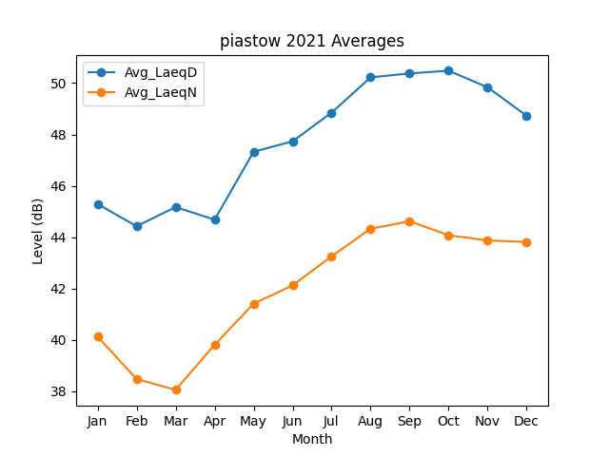
Month | Avg_LaeqD | Avg_LaeqN
1 | 45.294570718 | 40.129476107
2 | 44.426956866 | 38.479010828
3 | 45.174143082 | 38.056879729
4 | 44.683881135 | 39.811358113
5 | 47.327364082 | 41.413242041
6 | 47.733946131 | 42.123304939
7 | 48.852126229 | 43.257168581
8 | 50.224834763 | 44.329078336
9 | 50.377131561 | 44.622511083
10 | 50.484363342 | 44.077916624
11 | 49.835081653 | 43.874975089
12 | 48.729004716 | 43.814905109

